ΕΓΓΡΑΦΗ
Επόμενο >
Επόμενο >
Επόμενο >
Επόμενο >
Επόμενο >
Επόμενο >
 | 0,1 |  | < | Πίσω |  |  | 0.1 |  | < | Εγγραφή |  |  | 1.1 |  | < | Εγγραφή email |  |  | 1.2 |  |  | < | Είσοδος |  |  |  | 1.3 |  |  | < | Καταχώτηση κινητού |  |  |  |  |  |  | 1.4 | < | Είσοδος |  |  | 1.5 |  | < | Δημιουργια κωδικού χρήστη |  |  |  | 1.6 | < | Είσοδος |  |  | 1.7 | < | Δημιουργία PIN |  |  | 1.8 | 1.9 | Πίσω

θελετε να ενεργοποιήσετε δυνατότητα εισόδου με βιιομετρικά ;
 |  |  |  |  | Εγγραφη
Καλώς Ορίσατε |  |  |  |  |  |  |  |  |  |  |  |  |  |  |  |  |  |  |  |  |  | 0
στην εφαρμογή |  |  |  |  |  |  |  |  |  |  |  |  |  |  |  |  |  |  |  |  |  |  |  |  |  |  |  |  |  |  |  |  |  |  |  |  |  |  |  |  |  |  |  |  |  |  |  |  |  |  |  |  | Δημιούργησε |  |  |  |  | Επιβεβαίωση
MobiApp |  |  |  | Είστε πελάτης της HellasFin ; |  |  |  |  |  |  | Για την εγγραφή σας, |  |  |  |  |  | Επαλήθευση του email |  |  |  |  |  |  | Καταχωρήστε τον αριθμό |  |  |  |  |  |  |  | Επαλήθευση του κινητού |  |  |  |  |  |  |  |  | Δημιουργήστε το συνθηματικό |  |  |  |  |  | Επιβεβαίωση |  |  |  |  |  | το PIN εισόδου |  |  |  |  | του PIN εισόδου |  |  |  |  | 1η σελίδα εισόδου εφαρμογής
 |  |  |  |  |  |  |  |  |  |  | συμπληρώστε το email σας |  |  |  |  |  | Λαθασμένος κωδικός, Απομένουν 4 πορσπάθειες. |  |  |  |  |  |  | του κινητού σας τηλεφώνου |  |  |  |  |  |  |  | Λαθασμένος κωδικός, Απομένουν 4 πορσπάθειες. |  |  |  |  |  |  |  |  |  |  |  |  |  |  | Λαθασμένος κωδικός, Απομένουν 4 πορσπάθειες. |  |  |  |  |  | στο MobiApp. |  |  |  |  | στο MobiApp.

 |  |  |  |  | Ναι είμαι πελάτης |  |  |  |  |  |  |  |  |  |  |  |  |  |  |  |  |  |  |  |  |  |  |  |  |  |  | 2 | 3 |  |  |  |  |  |  |  | Συνθηματικό |  |  |  |  |  |  |  |  |  |  |  |  |  |  |  |  | Λάθπς PIN . Απόμένουν 4 προσπάθειες
Ναι
 |  |  |  |  |  |  |  |  |  |  | onoma@example.gr |  |  |  |  |  |  |  |  |  |  |  | GR | +30 | 0000000000 |  |  |  |  |  | Συμπληρώστε τον 6ψηφιο κωδικό μιας χρήσης |  |  |  |  |  |  |  |  |  | ________________________ |  |  |  |  | Συμπληρώστε τον 6ψηφιο κωδικό μιας χρήσης |  |  |  |  |  |  | 2 | 3 |  |  |  | 2 | 3

 |  |  |  |  |  |  |  |  |  |  | ________________________ |  |  |  |  |  |  |  |  |  |  |  | ________________________ | ________________________ | ________________________
 |  |  |  |  | Όχι, δεν είμαι. |  |  |  |  |  |  |  |  |  |  | Συμπληρώστε τον 6ψηφιο κωδικό μιας χρήσης |  |  |  |  |  |  |  |  |  |  |  |  |  |  | που σας στείλαμε με SMS στο ΧΧΧΧΧΧΧΧ |  |  |  |  |  |  |  |  |  |  |  |  |  |  | που σας στείλαμε με SMS στο ΧΧΧΧΧΧΧΧ |  |  |  |  | Καταχωρήστε 6ψήφιο PIN για την είσοδο στην εφαρμογή |  |  |  |  |  | Επανέλαβε τον 6ψήφιο PIN για την είσοδο στην εφαρμογή
Αργότερα
 |  |  |  |  |  |  |  |  |  |  |  |  |  |  |  | που στείλαμε στο onoma@ example.gr σας. |  |  |  |  |  |  |  |  |  |  |  |  |  |  |  | Απομένουν |  | 02 | 00 |  |  |  |  |  |  |  |  |  |  |  | Απομένουν | 02 | 00
 |  |  |  |  |  |  |  |  |  |  |  |  |  |  |  | Εάν δεν λάβατε τον κωδικός, πατήστε αποστολή ξανά εδώ |  |  |  |  |  |  |  |  |  |  |  |  |  |  | Εάν δεν ήρθε ο κωδικός, πατήστε αποστολή ξανά εδώ |  |  |  |  |  |  |  |  |  | Επαναλάβετε το συνθηματικό | o |  |  |  | Εάν δεν ήρθε ο κωδικός, πατήστε αποστολή ξανά εδώ
Εγγραφή
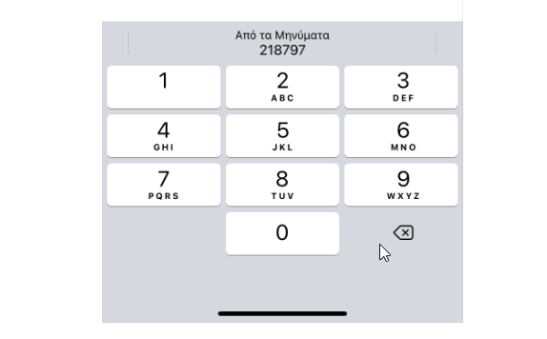
 |  |  |  |  |  |  |  |  |  |  |  |  |  |  |  |  |  |  |  |  |  |  |  |  |  |  |  |  |  |  |  |  |  |  |  |  |  |  |  |  | ________________________

 |  |  |  |  |  |  |  |  |  |  |  |  |  |  |  |  |  |  |  |  |  | Το σύστημα ελέγχει τον κωδικό με το που βάζει ο χρήστης το τελευταιο νούμερο |  |  |  |  |  |  |  |  |  |  |  |  |  |  |  |  | Το σύστημα ελέγχει τον κωδικό με το που βάζει ο χρήστης το τελευταιο νούμερο |  |  |  |  | Αν είναι λάθος, κοκκινιζει περίγραμμα και σβήνει τα νουμερα και γραφει μυνημα λαθοσ Pin
 |  |  |  |  |  |  |  |  |  | Το σύστημα ελέγχει τον κωδικό με το που βάζει ο χρήστης το τελευταιου αριθμου |  |  |  |  |  |  |  |  |  |  |  | Αν Σωστό |  |  |  |  |  |  |  |  |  | Το σύστημα ελέγχει τον κωδικό με το που βάζει ο χρήστης |  |  |  |  |  |  | Αν Σωστό
 |  |  |  |  |  |  |  |  |  | Αν Σωστό |  |  |  |  |  |  |  |  |  |  |  | Εάν σωστό κωδικό , μετά πάει στο επόμενο βήμα αυτόματα. |  |  |  |  |  |  |  |  |  |  |  |  |  |  |  |  | Εάν σωστό κωδικό , μετά πάει στο επόμενο βήμα αυτόματα. |  |  |  |  |  |  |  |  |  |  | Αν είναι λάθος, κοκκινιζει περίγραμμα και σβήνει τα νουμερα και γραφει μυνημα λαθοσ Pin
 |  |  |  |  |  |  |  |  |  | Εάν σωστό κωδικό , μετά πάει στο επόμενο βήμα αυτόματα. |  |  |  |  |  | να ελέγχει τον συνλικό αριθμό των ψηφίων ανάλογα με το χωρα |  |  |  |  |  | Αν Λάθος |  |  |  |  |  |  |  |  |  |  |  |  |  |  |  |  | Αν Λάθος |  |  |  |  |  |  |  |  |  |  | Αν 3 φορές λάθος κωδικό, πηγάινει στο 1.8 καταχωρηση αριθμού
 |  |  |  |  |  |  |  |  |  |  |  |  |  |  |  | να βγαίχει το numeric πληκτρολόγιο όταν κάνει κλικ στο πρώτο κελί |  |  |  |  |  | Μόλις πατήσει το τελευταιο και είναι λάθος, κοκκινίζει το περίγραμμα για |  |  |  |  |  |  |  |  |  |  |  |  |  |  |  |  | Μόλις πατήσει το τελευταιο και είναι λάθος, κοκκινίζει το περίγραμμα για
 |  |  |  |  |  |  |  |  |  | Αν Λάθος |  |  |  |  |  | GR = λίστα που επιλέγει το κωδικό χωρας |  |  |  |  |  | 1 δευτερολεπτο και σβληνει μετά τον κωδικό και αναβοσμήωει για νεό στο 1ο κελί |  |  |  |  |  |  |  |  |  |  |  |  |  |  |  |  | 1 δευτερολεπτο και σβληνει μετά τον κωδικό και αναβοσμήωει για νεό στο 1ο κελί
 |  |  |  |  |  |  |  |  |  | Μόλις πατήσει το τελευταιο και είναι λάθος, κοκκινίζει το περίγραμμα για |  |  |  |  |  |  |  |  |  |  |  | βγάζει και το μυνημα λαθασμένος κωδικος, απομένουν 2 προσπάθειες |  |  |  |  |  |  |  |  |  |  |  |  |  |  |  |  | Αν 3 φορές λάθος κωδικό, πηγάινει στο 1.3 καταχωρηση αριθμού
 |  |  |  |  |  |  |  |  |  | 1 δευτερολεπτο και σβληνει μετά τον κωδικό και αναβοσμήωει για νεό στο 1ο κελί
 |  |  |  |  |  |  |  |  |  | βγάζει και το μυνημα λαθασμένος κωδικος, απομένουν 2 προσπάθειες |  |  |  |  |  |  |  |  |  |  |  | Αν 3 φορές λάθος κωδικό, πηγάινει στο 1.3 καταχωρηση αριθμού |  |  |  |  |  |  |  |  |  | Ελέγχει το πρώτο κελί και μετάελέγχει το confirm , και ματι δίπλα σε όλα]
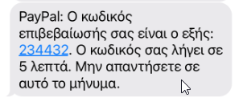
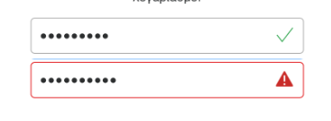
 |  |  |  |  |  |  |  |  |  | Αν 3 φορές λάθος κωδικό, πηγάινει στο 1.3 καταχωρηση αριθμού

Επόμενο >
Επόμενο >
Επόμενο >
 |  | < | Εγγραφή |  |  | 1.1 |  | < | Πίσω |  |  | 1.2 | < | Εγγραφή email | Πίσω |  |  | 1.3 | < | Πίσω |  |  |  |  |  | 1.1 |  | < | Καταχώτηση κινητού |  |  |  |  |  |  |  | 1.4

 |  |  |  | Συμπληρώστε το ΑΦΜ σας
 |  |  |  | ΧΧΧΧΧΧΧΧΧΧΧΧΧ
 |  |  |  | ________________________
 |  |  |  |  |  |  |  |  |  | Συμπληρώστε το email που |  |  |  |  | Επαλήθευση του email |  |  |  |  | Συμπληρώστε το κινητό που |  |  |  |  |  |  |  |  |  | Επαλήθευση του κινητού
 |  |  |  | Συμπληρώστε την |  |  |  |  |  | δηλώσατε στη συμβασή |  |  |  |  | Λαθασμένος κωδικός, Απομένουν 2 πορσπάθειες. |  |  |  |  | δηλώσατε στη συμβασή |  |  |  |  |  |  |  |  |  | Λαθασμένος κωδικός, Απομένουν 2 πορσπάθειες.
 |  |  |  | ημερομηνία γέννησής σας |  |  |  |  |  |  |  |  |  |  |  |  |  |  |  |  |  |  |  |  |  |  |  |  |  | 2 | 3
 |  |  |  |  |  |  |  |  |  |  |  |  |  |  |  |  |  |  |  |  |  |  |  |  |  |  |  |  | Συμπληρώστε τον 6ψηφιο κωδικό μιας χρήσης
 |  |  |  | ΗΗ/ΜΜ/ΧΧΧΧ |  |  |  |  |  | onoma@example.gr |  |  |  |  |  |  |  |  |  | GR | +30 | 0000000000
 |  |  |  | ________________________ |  |  |  |  |  | ________________________ |  |  |  | Συμπληρώστε τον 6ψηφιο κωδικό μιας χρήσης |  |  |  |  |  | ________________________ | ________________________ | ________________________ |  |  |  |  |  |  | που σας στείλαμε με SMS. |  |  |  |  | Απομένουν | 02 | 00
 |  |  |  |  |  |  |  |  |  |  |  |  |  | που στείλαμε στο onoma@example.gr σας. |  |  |  |  |  |  |  |  |  |  |  |  |  |  |  | Εάν δεν ήρθε ο κωδικός, πατήστε αποστολή ξανά εδώ
 |  |  |  | Ο συνδυασμός των στοιχείων δεν βράθηκε. |  |  |  |  |  | Το exanple@email,gr δεν βρέθηκε καταχωρημένο |  |  |  | Εάν δεν λάβατε τον κωδικός, πατήστε αποστολή ξανά εδώ |  |  |  |  |  | Το κινητό ΧΧΧΧΧΧ δεν βρέθηκε καταχωρησμένο
 |  |  |  | Ξαναπροσπαθήστε. |  |  |  |  |  | σε πελάτη μας, Ξαναπροσπαθήστε |  |  |  |  |  |  |  |  |  | σε πελάτη μας, εχετε 2 προσπαθειες ακόμη

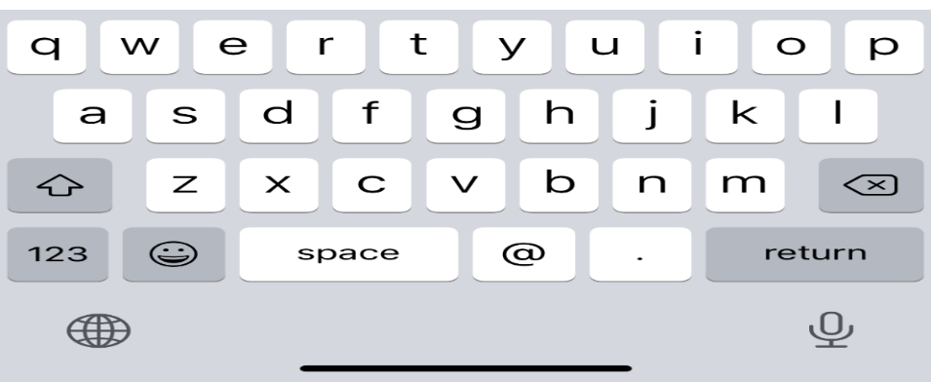

 |  |  | Εάν λάθος, σβήνει τα δεδομένα και εμφανίζει το μήνυμα

ΕΙΣΟΔΟΣ χρηστης δεν ειναι login
< Πίσω
Επόμενο >
Επόμενο >
Επόμενο >
 | 0,1 | < | Πίσω | 0 | < | Είσοδος |  |  | 2.1 |  |  | 2.2 | < | Πίσω |  |  |  |  | 2.3 | < | Πίσω |  |  | 2.4 |  |  |  |  |  |  |  |  | 2.5

Είσοδος
Συνθηματικό
θελετε να ενεργοποιήσετε δυνατότητα εισόδου με βιιομετρικά ;
Καλώς Ορίσατε
στην εφαρμογή
MobiApp |  |  |  |  |  |  | Κινητό χρήστη |  |  |  |  |  |  |  | Δημιουργήστε |  |  |  |  |  |  | Επανάλαβατε
 |  |  |  |  |  |  |  |  |  |  |  |  |  |  | το PIN εισόδου |  |  |  |  |  |  | του PIN εισόδου
Είσοδος με κινητό
Καταχωρήστε το συνθηματικό
 |  |  |  |  |  | Καταχωρήστε το |  |  |  |  |  |  |  |  |  |  |  |  |  |  |  |  |  |  |  |  |  |  |  |  |  |  |  |  | 1η σελίδα εφαρμογής
Λαθασμένος κωδικός. Σας απομένουν 4 προσπάθειες
 |  |  |  |  |  | αριθμό του κινητού τηλεφωνου σας |  |  |  |  |  |  |  |  |  |  |  |  |  |  |  | Λάθπς PIN . Απόμένουν 4 προσπάθειες
 |  |  |  |  |  | GR | +30 | 0000000000 |  | ************ | Ο
Είσοδος με email
Ναι
 |  |  |  |  |  | ________________________ | ________________________ | ________________________ |  | ________________________
Εάν ξεχάσατε το συνθηματικό πατήστε ΕΔΏ
 |  |  |  |  |  | Λάθος κινητό, προσπαθήστε ξανά |  |  |  |  |  |  |  |  |  |  |  |  |  |  |  | Απομνημονεύστε το PIN εισόδου
 |  |  |  |  |  |  |  |  |  |  |  |  |  |  |  |  |  |  |  |  |  | για να τη γρήγορη είσοδο στην εφαρμογή

Εγγραφή
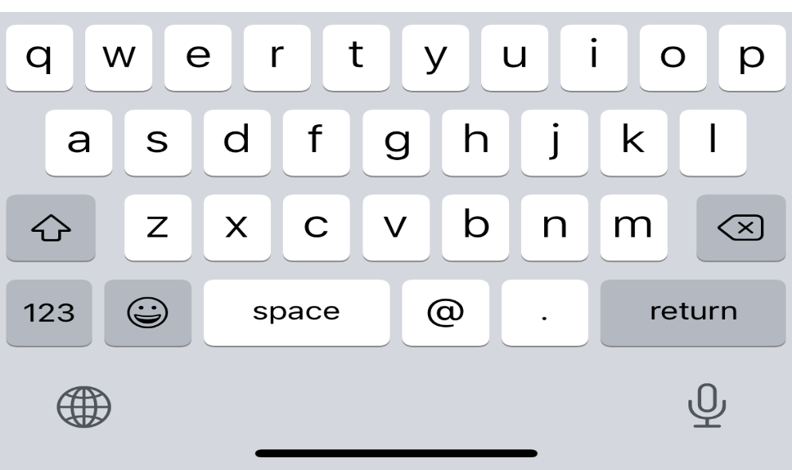
Αργότερα

 |  |  |  |  |  |  |  |  |  |  |  |  |  |  |  |  |  |  |  |  |  |  |  |  |  |  |  | Μποείτε να ενεργοποιήσετε την λειτουργία στις ρυθμίσεις

Ελεχει τον αριθμό κινητου , εάν υπάρχει στο database προχωράει στην επόμενη σελίδα,
εαν δεν υπάεχει βγαζει το μυνημα "....."

Διαδικασία ξέχασα το κωδικό μου =
 |  |  |  |  |  |  |  |  |  |  |  |  |  |  |  |  |  |  |  |  |  | Αν είναι λάθος, κοκκινιζει περίγραμμα και σβήνει τα νουμερα και γραφει μυνημα λαθοσ Pin
 |  |  | ΧΡΗΣΤΣΗΣ ΠΟΥ ΔΕΝ ΕΊΝΑΙ LOGIN |  |  |  |  |  |  |  |  |  |  |  |  |  |  |  |  |  |  | Αν 5 φορές λάθος κωδικό, πηγάινει στο 1.8 καταχωρηση αριθμού

 |  |  |  |  |  |  |  |  |  |  |  |  |  | Αν είναι λάθος, κοκκινιζει περίγραμμα και σβήνει τα νουμερα και γραφει μυνημα λαθοσ Pin

Επόμενο >
< Πίσω
Επόμενο >
Επόμενο >
 |  |  |  |  | < | Είσοδος |  |  | 2.1β |  |  | 2.2β | < | Πίσω |  |  |  |  | 2.3γ |  | < | Πίσω |  |  | 2.4γ |  |  |  |  |  |  |  |  | 2.4δ

Email xρήστη
Συνθηματικό
θελετε να ενεργοποιήσετε δυνατότητα εισόδου με βιιομετρικά ;
Καταχωρήστε τον email σας
Καταχωρήστε τον συνθηματικό
πρόσβασης
 |  |  |  |  |  |  |  |  |  |  |  |  |  |  | Δημιουργήστε |  |  |  |  |  |  |  | Επανάλαβατε
 |  |  |  |  |  |  |  |  |  |  |  |  |  |  | το PIN εισόδου |  |  |  |  |  |  |  | του PIN εισόδου
Λαθασμένος συνθηματικό. Σας απομένουν 5 προσπάθειες
Εάν ξεχάσατε το κωδικό πρόσβασης πατήστε ΕΔΏ
Ναι
 |  |  |  |  |  |  | email@ example.gr |  |  | ************ | Ο |  |  |  |  |  |  |  |  |  |  |  | Λάθπς PIN . Απόμένουν 3 προσπάθειες |  |  |  |  |  |  |  |  |  |  |  |  | 1η σελίδα εφαρμογής
 |  |  |  |  |  |  | ________________________ |  |  | ________________________ |  |  |  |  | 2 |  |  |  |  |  |  |  | 2
 |  |  |  |  |  |  | Λάθος email, προσπαθήστε ξανά
 |  |  |  |  |  |  |  |  |  |  |  |  |  |  |  |  |  |  |  |  |  |  | Απομνημονεύστε το PIN εισόδου
 |  |  |  |  |  |  |  |  |  |  |  |  |  |  |  |  |  |  |  |  |  |  | για να τη γρήγορη είσοδο στην εφαρμογή
Αργότερα
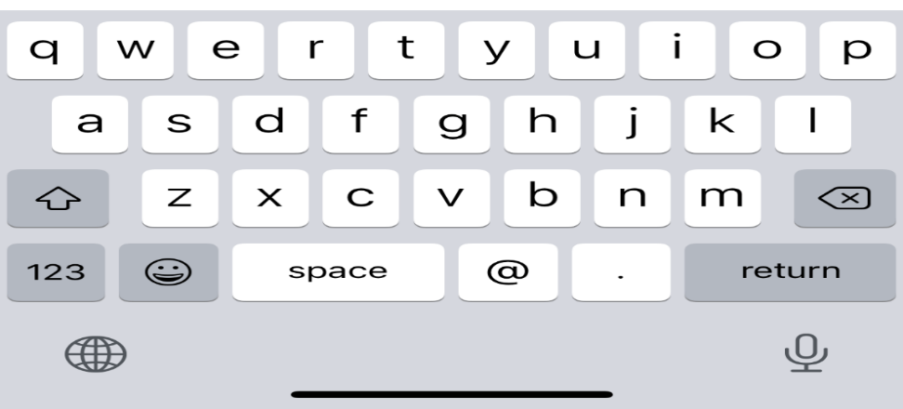

 |  |  |  |  |  |  |  |  |  |  |  |  |  |  |  |  |  |  |  |  |  |  |  |  |  |  |  | Μποείτε να ενεργοποιήσετε την λειτουργία στις ρυθμίσεις

Ελεχει τον email, εάν υπάρχει στο database προχωράει στην επόμενη σελίδα,
εαν δεν υπάεχει βγαζει το μυνημα "....."

Επόμενο >
Επόμενο >
 |  |  |  |  |  |  |  |  |  |  |  |  | < | Πίσω |  |  |  | 2.2β1 |  |  | < | Συνθηματικό |  |  | 2.2β2 | < | Πίσω |  |  |  |  |  | 2.3γ3 |  |  |  |  | 2.2β3 | < | Δημιουργία PIN |  |  | 2.2β4 |  |  | 2.2β5 |  |  | 2.2β6

 |  |  |  |  |  |  |  |  |  |  |  |  |  |  |  |  |  |  |  |  |  |  | Δημιουργήστε το νέο
 |  |  |  |  |  |  |  |  |  |  |  |  |  |  |  |  |  |  |  |  |  |  | συνθηματικό
θελετε να ενεργοποιήσετε δυνατότητα εισόδου με βιιομετρικά ;
Έλεγχος αλλαγής συνθηματικού
 |  |  |  |  |  |  |  |  |  |  |  |  |  |  |  |  |  |  |  |  |  | Συνθηματικό
 |  |  |  |  |  |  |  |  |  |  |  |  |  |  |  |  |  |  |  |  |  | ________________________ |  |  |  |  |  |  |  |  |  |  |  |  |  | Δημιουργήστε
 |  |  |  |  |  |  |  |  |  |  |  |  |  |  |  |  |  |  |  |  |  |  |  |  |  |  |  |  |  |  |  |  |  |  |  | το PIN εισόδου |  |  |  |  | Επανάλαβατε
 |  |  |  |  |  |  |  |  |  |  |  |  |  |  | Επαλήθευση του κινητού |  |  |  |  |  |  |  |  |  |  |  |  | Λαθασμένος κωδικός, Απομένουν 4 πορσπάθειες. |  |  |  |  |  |  |  |  |  |  |  |  | του PIN εισόδου |  |  |  |  |  |  | 1η σελίδα εφαρμογής
 |  |  |  |  |  |  |  |  |  |  |  |  |  |  | Λαθασμένος κωδικός, Απομένουν 4 πορσπάθειες. |  |  |  |  |  |  |  |  |  |  |  |  | 2 |  |  |  |  |  |  |  | 2 |  |  |  |  | Λάθπς PIN . Απόμένουν 3 προσπάθειες
Ναι
 |  |  |  |  |  |  |  |  |  |  |  |  |  |  | 2 |  |  |  |  |  |  |  |  |  |  |  | Συμπληρώστε τον 6ψηφιο κωδικό μιας χρήσης |  |  |  |  |  |  |  |  |  |  |  |  |  | 2
 |  |  |  |  |  |  |  |  |  |  |  |  |  | Συμπληρώστε τον 6ψηφιο κωδικό μιας χρήσης |  |  |  |  |  |  |  | Επαναλάβετε τον συνθηματικό |  |  | o |  | που σας στείλαμε με SMS.
 |  |  |  |  |  |  |  |  |  |  |  |  |  |  |  |  |  |  |  |  |  | ________________________ |  |  |  |  |  | Απομένουν |  | 02 | 00 |  |  |  |  |  |  |  |  |  | Απομνημονεύστε το PIN εισόδου
 |  |  |  |  |  |  |  |  |  |  |  |  |  | που σας στείλαμε με SMS. |  | Απομένουν | 02 | 00 |  |  |  |  |  |  |  |  | Εάν δεν ήρθε ο κωδικός, πατήστε αποστολή ξανά εδώ |  |  |  |  |  |  |  |  |  |  |  |  |  | για να τη γρήγορη είσοδο στην εφαρμογή
Αργότερα
 |  |  |  |  |  |  |  |  |  |  |  |  |  | Εάν δεν ήρθε ο κωδικός, πατήστε αποστολή ξανά εδώ

 |  |  |  |  |  |  |  |  |  |  |  |  |  |  |  |  |  |  |  |  |  |  |  |  |  |  |  |  |  |  |  |  |  |  |  |  |  |  |  |  |  |  |  | Μποείτε να ενεργοποιήσετε την λειτουργία στις ρυθμίσεις

Επόμενο >
Επόμενο >
 |  |  |  |  |  |  |  |  |  |  |  |  | < | Πίσω |  |  |  | 2.3γ1 |  |  | < | Συνθηματικό |  |  | 2.3γ2 | < | Πίσω |  |  |  |  |  | 2.3γ3 |  |  |  | 2.3γ4 | < | Δημιουργία PIN |  |  | 2.3γ5 |  |  | 2.3γ6 |  |  |  | 2.3γ7

θελετε να ενεργοποιήσετε δυνατότητα εισόδου με βιιομετρικά ;
 |  |  |  |  |  |  |  |  |  |  |  |  |  |  |  |  |  |  |  |  |  |  | Δημιουργήστε το νέο
 |  |  |  |  |  |  |  |  |  |  |  |  |  |  |  |  |  |  |  |  |  |  | συνθηματικό

Έλεγχος αλλαγής συνθηματικού
 |  |  |  |  |  |  |  |  |  |  |  |  |  |  |  |  |  |  |  |  |  |  | Συνθηματικό
 |  |  |  |  |  |  |  |  |  |  |  |  |  |  | Επαλήθευση του email |  |  |  |  |  |  |  | ________________________ |  |  |  |  |  |  |  |  |  |  |  |  | Δημιουργήστε |  |  |  | Επανάλαβατε
 |  |  |  |  |  |  |  |  |  |  |  |  |  |  | Λαθασμένος κωδικός, Απομένουν 2 πορσπάθειες. |  |  |  |  |  |  |  |  |  |  |  |  |  |  |  |  |  |  |  |  | το PIN εισόδου |  |  |  | του PIN εισόδου |  |  |  |  |  |  | 1η σελίδα εφαρμογής
 |  |  |  |  |  |  |  |  |  |  |  |  |  |  |  |  |  |  |  |  |  |  |  |  |  |  |  | Λαθασμένος κωδικός, Απομένουν 4 πορσπάθειες. |  |  |  |  |  |  |  |  |  |  |  | Λάθπς PIN . Απόμένουν 3 προσπάθειες
 |  |  |  |  |  |  |  |  |  |  |  |  |  |  |  |  |  |  |  |  |  |  |  |  |  |  |  | 2 |  |  |  |  |  |  |  | 2 |  |  |  | 2
Ναι
 |  |  |  |  |  |  |  |  |  |  |  |  |  | Συμπληρώστε τον 6ψηφιο κωδικό μιας χρήσης |  |  |  |  |  |  |  |  |  |  |  |  | Συμπληρώστε τον 6ψηφιο κωδικό μιας χρήσης
 |  |  |  |  |  |  |  |  |  |  |  |  |  | που στείλαμε στο email σας. |  |  |  |  |  |  |  |  | Επαναλάβετε το συνθηματικό |  |  |  | που σας στείλαμε με SMS. |  |  |  |  |  |  |  |  |  |  |  |  | Απομνημονεύστε το PIN εισόδου
 |  |  |  |  |  |  |  |  |  |  |  |  |  | Εάν δεν λάβατε τον κωδικός, πατήστε αποστολή ξανά εδώ |  |  |  |  |  |  |  |  | ________________________ |  |  |  |  |  | Απομένουν |  | 02 | 00 |  |  |  |  |  |  |  | για να τη γρήγορη είσοδο στην εφαρμογή
 |  |  |  |  |  |  |  |  |  |  |  |  |  |  |  |  |  |  |  |  |  |  |  |  |  |  |  | Εάν δεν ήρθε ο κωδικός, πατήστε αποστολή ξανά εδώ
Αργότερα

 |  |  |  |  |  |  |  |  |  |  |  |  |  |  |  |  |  |  |  |  |  |  |  |  |  |  |  |  |  |  |  |  |  |  |  |  |  |  |  |  |  |  |  | Μποείτε να ενεργοποιήσετε την λειτουργία στις ρυθμίσεις

ΕΙΣΟΔΟΣ χρηστη logαρισμενος
logaρισμένος είναι ο χρήστης που έχει εγκατεαστημενη εφαρμογη στο κινητο του και εχει κανει εισοδο εστω και μια φορα
Ζητάμε PIN, εφοσον σωστο μπαινει, πεντε προσπαθειες, εάν παλι λαθος παει στο ΕΙΣΟΔΟ
Εάν εχει ενργοποιήσει βιομετρικά στο app, η συμπλήρωση του PIN γίνεται με έλεγχο βιομετρικών, εάν αδυνατεί να γίνει έλεγχος βιομετρικών, προτείνουμε εισαγωγη PIN χειροκινητα

Αποσύνδεση χρήστη
Ενεργοποίηση βιομετρικών
 |  |  | 3.1

 |  | Συμπληρώστε |  | 1η σελίδα εφαρμογής
 |  | το PIN

 |  | Λάθπς PIN . Απόμένουν 5 προσπάθειες
 |  | 2
 |  | Καταχωρήστε 4ψήφιο PIN για την είσοδο στην εφαρμογή
 |  | Ξέχασα το PIN εισόδου

Αν είναι λάθος, κοκκινιζει περίγραμμα και σβήνει τα νουμερα και γραφει μυνημα λαθοσ Pin

 |  |  |  |  | Εάν 5 φορές λαθος παει στην ΕΙΣΟΔΟΣ χρηστη χωρίς LOGIN

 | Ενεργοποίηση βιομετρικών = εάν πατήσει ενεργοποίηση, το συσημα θα ανοίξει τις ρυθμίσεις της εφαρμογής mobiapp στις ρυθμίσεις του τηλεφώνου, οπου υπάρχει εικονίδιο ενεργοποίησης των βιομετρικών

 | Αποσύνδεση χρήστη
 | εάν πατήσει αποσύνδεση χρήστη θα βγει ένα μυνημα που θα ενημερώνει ότι ' με αυτήν την ενεργεια θα αποσυνδεθείτε από τον χρήστη "ονομα" και θα μεταβείτε στην είσοδο LOGIN.
 | πρέπει να μεπι και μεσα στην εφραμογή
 | εξοδος από την εφαρμογή δεν υπάρχει

backoffice
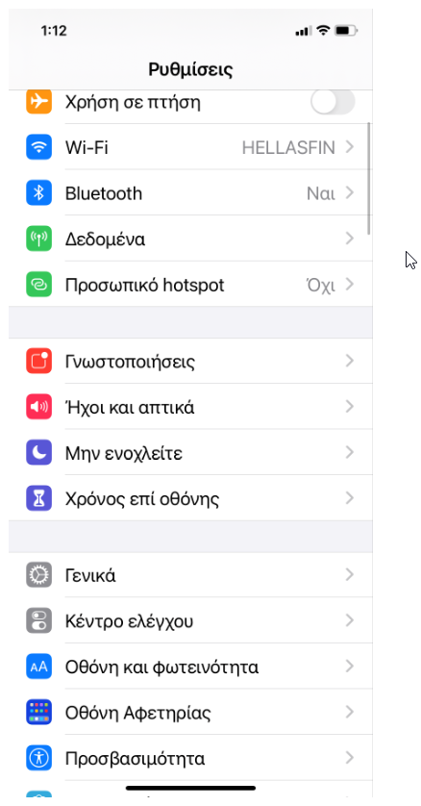
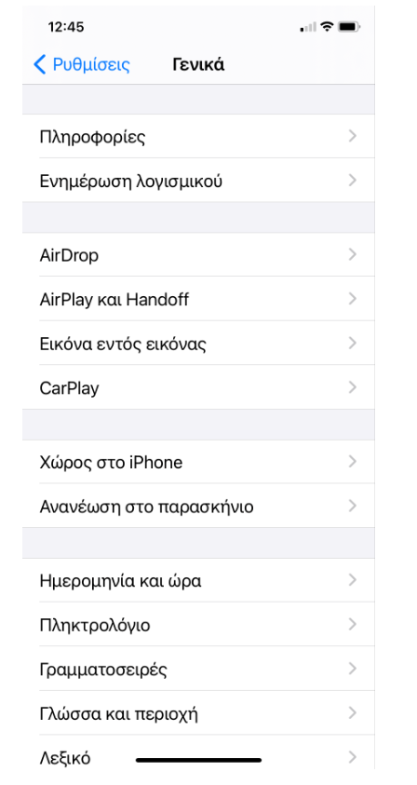
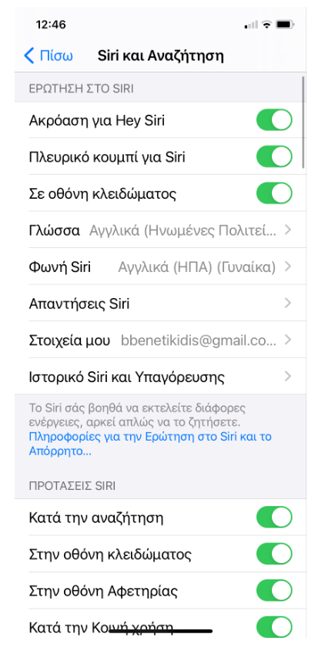
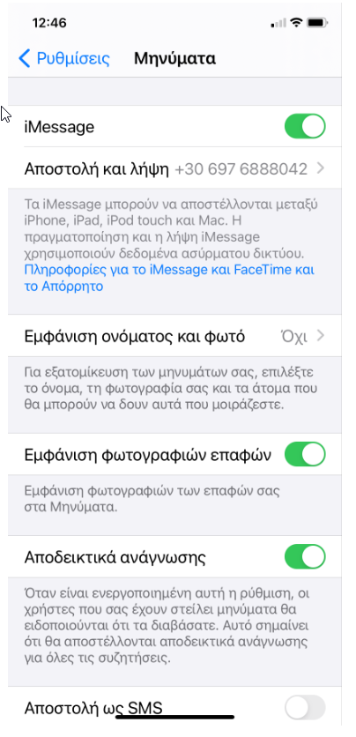
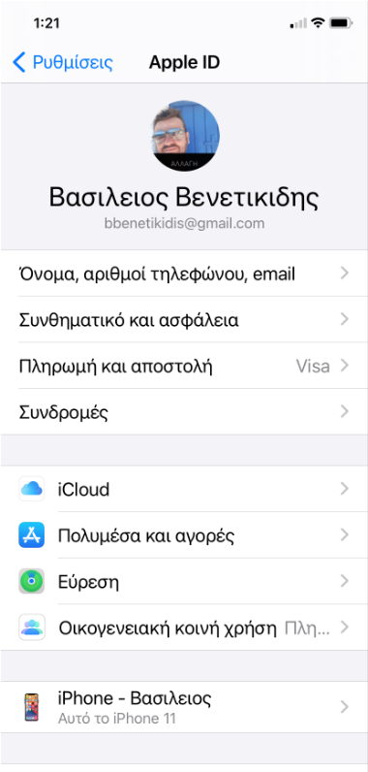
ΒΑΣΙΚΟ ΜΕΝΟY My Office = ΗΔΗ ΠΕΛΑΤΗΣ | ΒΑΣΙΚΟ ΜΕΝΟY My Office - 1Η ΦΟΡΑ = ΝΕΟΣ ΠΕΛΑΤΗΣ

Μy Office
Μy Office

Προσωπικά στοιχεία
& Εγγραφα >
Προσωπικά στοιχεία & Εγγραφα Εκρεμούν στοιχεία & έγγραφα > >

Χαρτοφυλάκια/Συμβάσεις >
Χαρτοφυλάκια/Συμβάσεις >

Νέο χαρτοφυλάκιο >
Νέο χαρτοφυλάκιο >

Ειδοποιήσεις εταιρίας >
Ειδοποιήσεις εταιρίας >
Προσυμβατική ενημέρωση >
Προσυμβατική ενημέρωση >
 |  |  |  |  |  | μυνημα να ανεβάσει εγγραφα
 |  |  |  |  |  | να συμπληρώσει στοιχεια

Νομικά έγγραφα εφαρμογης >
Νομικά έγγραφα εφαρμογης >

Ρυθμίσεις εφαρμογής >
Ρυθμίσεις εφαρμογής >

Σενδεδεμένα πρόσωπα >

 | δεν είναι ταυτοποιημενος πελατης

ΟΘΟΝΗ ΜΕ ΣΥΜΠΛΗΡΩΜΕΝΑ ΣΤΟΙΧΕΙΑ - ΗΔΗ ΠΕΛΑΤΗΣ

< My Office
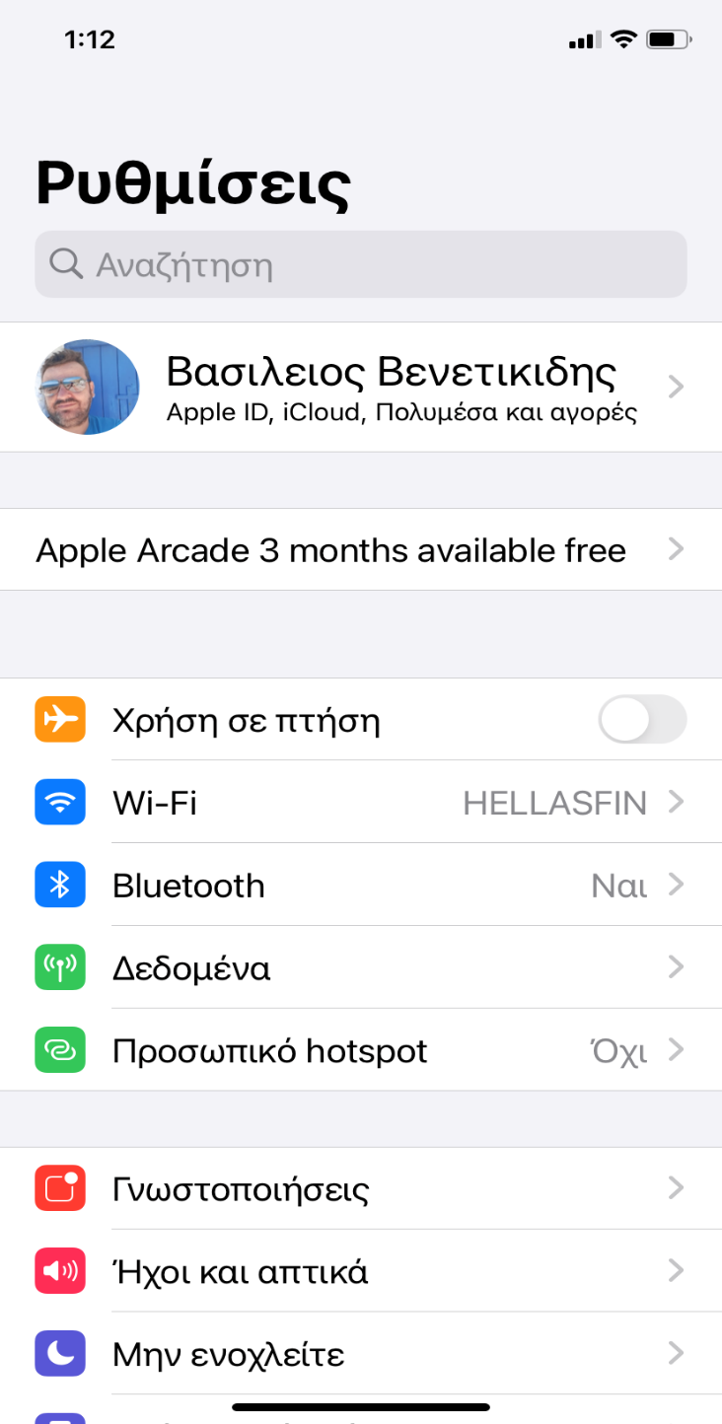
 |  |  |  |  |  |  |  |  |  |  |  |  |  |  |  | view + download
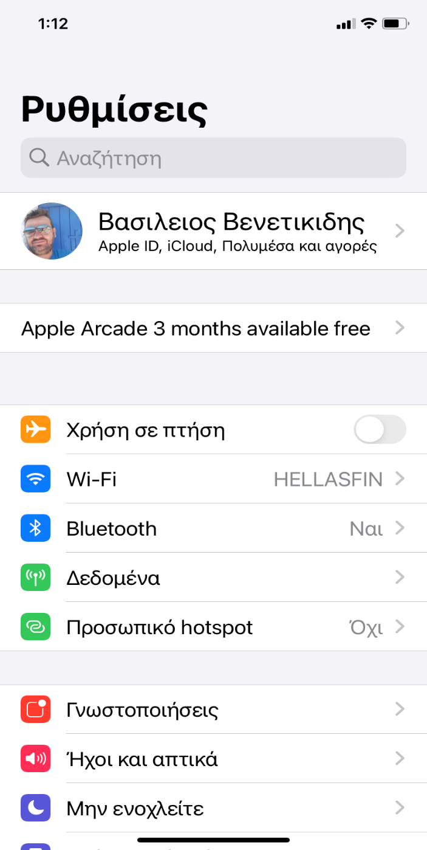
Προσωπικά Στοιχεία & Έγγραφα
< My Office
< My Office
< My Office
< My Office
< My Office
Επώνυμο : Βενετικίδης
Ειδοποιήσεις εταιρίας
Προσυμβατική ενημέρωση
Νομικά έγγραφα εφαρμογής
Ρυθμίσεις εφαρμογής
Χαρτοφυλάκια/Συμβάσεις
Αίτημα για νεο Χαρτοφυλάκιο
Όνομα : Βασίλειος

Όνομα πατρός : Κίμων
Δευτέρα 3 Φεβρουαρίου 2021 :
Ενημέρωησ.............................. >
εν>
Κίνδυνοι χρηματοπiστωτικών μέσων >
Αποδοχή Όρων χρήσης εφαρμογής Mobi App >
Ενεργοποίηση βιομετρικών κατα την εισοδο ( set off )
533/1015
ΚΟΙΝΟΣ ΒΕΝΕΤΙΚΙΔΗΣ
ΘΕΜΑΤΟΦΥΛΑΚΑΣ : HellasFin ΑΕΠΕΥ
ΥΠΗΡΕΣΙΑ : Επενδυτικες Συμβουλές >
Έναρξη ερωτηματολογίου για νέο χαρτοφυλάκιο
Ταυτότητα : ΑΜ 61148 >
Βενετικίδης Βασίλης
Διαβατήριο : >
Δευτέρα 3 Φεβρουαρίου 2021 :
Ενημέρωησ............................................. >
Εγγραφο 2 >
Απενεργοποίηση ασφάλειας δύο επιπέδων.
Προσοχή μειώετε έτσι την ασφάλεια των προσωπικών σας δεδομέων. ( Set On )
ΑΦΜ : 094343579 > >
Αίτημα Νέου Χρτοφυλακκίου με ημερομηνία
Δευτέρα 3 Φεβρουαρίου 2021 :
.................................................................. >
Εγγραφο 3 >
ΑΜΚΑ : 502192102232 > >
533/1015
ΚΟΙΝΟΣ ΒΕΝΕΤΙΚΙΔΗΣ
ΘΕΜΑΤΟΦΥΛΑΚΑΣ : Credit Suisse
ΥΠΗΡΕΣΙΑ : Δχση ΧΑρτοφυλάκιου >
 |  |  |  |  |  |  |  |  |  |  |  | θα γίνει όπως ταυτότητα με δύο αρχεία προς ανέβασμα
Σταθερό τηλέφωνο : 2310610425 > >
Απενεργοποιηση ειδοποιήσεων εφαρμογής ( set on )
Κινήτο τηλέφωνο : 6976888042 > >
 |  |  |  |  |  |  |  |  |  |  |  | θα γίνει όπως ταυτότητα με δύο αρχεία προς ανέβασμα

 |  |  |  |  |  |  |  |  |  |  |  | θα γίνει όπως ταυτότητα με δύο αρχεία προς ανέβασμα
email : bbenetikidis@gmail.com > >
Αποσύνδεση από την εφαρμογη καθε φορά που βγαίνετε από την εφαρμογή.
Θα χρειαστεί να κάνετε είσοδο με συνθηματικό και όχι με PIN
( set off )

Δνση κατοικίας :
Αθανασίου Διάκου 09, 56625 Συκιές Ελλάδα >

ΣΑΤ : 00215621203423 >
Αρ. Μερίδα : 0000216513200 >
< Πίσω
 |  |  |  |  |  |  |  |  |  |  |  | θα γίνει όπως ταυτότητα με δύο αρχεία προς ανέβασμα |  |  |  |  |  |  |  |  |  |  |  |  |  |  |  | Να δώσει ο Αλκης τα αντίστοιχα εγγραφα
< Πίσω
Ενημέρωση στο παρασκήσνιο
( set off )
Κατηγορία επενδυτή : Ιδιώτης > >
< Πίσω
ΤΙΤΛΟΣ
δφασδφα.,σμδλασ.δφασδφ
ασδκλφνλακδσνφλασκδ.φασ
δφα΄σδφμασδφ.ασδφγδφγσδφγσδφγσδφ
σδφγσδφγσδφγσδφγσδφγσδφγ
σδφγσδφγσδφγσδφγσδφγσδφγ
σδφγσδφγσδφγσδφγσδφγσδφγσ
Αποδοχη των ορων χρήσης + σεντ αντιγραφο
Δεν αποδέχουμε τους όρους χρήσης
Επάγγελμα : Μισθωτός >
Δευτέρα 3 Φεβρουαρίου 2021 :
Ειδοποίηση ..............................................................
ασδφασδφασδφασ
ασδφασδφασδφασδ
φασδφασδφασδφασδφασδφασδ
φασδφασδφασδφασδφασδφασδφασδφασδ
Επισυναπτόμενο εγγραφο
< Πίσω
533/1015
ΚΟΙΝΟΣ ΒΕΝΕΤΙΚΙΔΗΣ
Επιλογή σκούρης εμφάνισης
( set off )
Ημνια γεννησης : 122/09/1975 >
ΤΙΤΛΟΣ
κειμενοσδψΑΣΔασδΑΣΔασδ
χψωζχψωζχψωχψωζχψω
ζχψωζχψωζχψωζχψωζ
χψωζχψωζχψωζχψωκειμενοσδψΑΣΔασδΑΣΔασδ
χψωζχψωζχψωχψωζχψω
ζχψωζχψωζχψωζχψωζ
χψωζχψωζχψωζχψωκειμενοσδψΑΣΔασδΑΣΔασδ
χψωζχψωζχψωχψωζχψω
ζχψωζχψωζχψωζχψωζ
χψωζχψωζχψωζχψω
Επισυναπτόμενο εγγραφο

Οικογενιακή κατάσταση :
Έγγαμος με 2 παιδιά >
Αυτοματο κλείσιμο μετά από αδράνεια :
Χωρίς αυτόματο κλέισιμο ( set ) ( κουμπι επιλογης )
30 δευτερόλεπτα ( κουμπι επιλογης )
1 λεπτά ( κουμπι επιλογης )
5 λεπτά ( κουμπι επιλογης )

 |  |  |  |  |  |  |  |  |  |  |  |  |  |  |  | Στοιχεία χκιου όπως trader
 |  |  |  |  |  |  |  |  |  |  |  |  |  |  |  | τα οποιά θα βλέπει και θα αλλαζει |  |  |  |  |  |  |  |  |  |  |  |  |  | κουμιά επιλογής

 |  |  |  |  |  |  |  |  |  |  |  |  |  |  |  | νομισμα αναφορας

Σύμβαση Επενδυτικών Συμβουλών >

Αλλαγή PIN καθε :
1 μήνα ( κουμπι επιλογης )
3 μηνες ( κουμπι επιλογης )
6 μηνες ( set ) ( κουμπι επιλογης )
Σύμβαση Θεματοφυλακής
Ειδικοί όροι παροχής υπηρεσιών διαδιυκτύου
< Πίσω
Υποβολή >
< Πίσω
Υποβολή >
ΟΘΩΝΗ ΜΕ ΚΕΝΑ ΣΤΟΙΧΕΙΑ - 1η ΕΙΣΑΓΩΓΗ ΣΤΟΙΧΕΙΩΝ ΚΑΙ ΕΓΓΡΑΦΩΝ = ΝΕΟΣ
 |  |  |  |  |  |  |  |  |  |  |  |  |  |  |  |  |  |  |  |  |  |  |  |  |  |  |  |  |  | κουμιά επιλογής
 |  |  |  |  |  |  |  |  |  |  |  |  |  |  |  |  |  |  |  |  |  |  |  |  |  |  | ειδοποίηση συγχρόνως θα στέλνετε και μεσω εμιαλ ?
< My Office
 |  |  |  |  |  |  |  |  |  |  |  |  |  |  |  |  |  |  |  |  |  |  |  |  |  |  | Το κάθε εμιαλ που σήμερα στέλνουμε θα εμφανίζεται και ως ειδοποίηση ?
< Πίσω
Υποβολή >
ΑΦΜ
ΑΦΜ
123546123
Κατηγοριοπο/ιηση πελάτης
Ιδιώτης
 |  |  |  |  |  |  |  |  |  |  |  |  |  |  |  |  |  |  |  |  |  |  |  |  |  |  |  |  | παέι σε επαλύθευση sms με του που πατάει το link
Προσωπικά Στοιχεία & Έγγραφα
Αστυνομικη ταυτότητα ή διαβατήριο
 |  |  |  |  |  |  |  |  |  |  |  |  |  |  |  |  |  |  |  |  |  |  |  |  |  |  |  |  | και στέλνουμε αντίγραφο μεσω email
Προσθέστε σε μορφή φωτογραφίας ή σε μορφή PDF αρχείω, τουλάχιστον τρία (3) εκκαθαριστικά των τελευταίεων ετών. Προσοχή, να είναι πλήρως διακριτά και ευανάγνωστα όλα τα στοιχεία. Σε περίπτωση του διαβατηρίου, να μην έχει λήξη.
 |  |  |  |  |  |  |  |  |  |  |  |  |  |  |  |  |  |  |  |  |  |  |  |  |  |  |  |  | επιστρέφει πίσω στα νομικά εγγραφα
Επώνυμο :
Προσθέστε σε μορφή φωτογραφίας ή σε μορφή PDF αρχείου και τις δύο όψεις της ταυτότητας ή του διαβατηρίου σας. Προσοχή, να είναι πλήρως διακριτά και ευανάγνωστα όλα τα στοιχεία. Σε περίπτωση του διαβατηρίου, να μην έχει λήξη.
Άλλα εγγραφα......
 |  |  |  |  |  |  |  |  |  | 2020 |  | Σε ελεγχο
 |  |  |  |  |  |  |  |  |  |  |  |  |  |  |  |  |  |  |  |  |  |  |  |  |  |  |  |  | αν δεν αποδεχτει , να σταλεί sms "?????"
Όνομα :
 |  |  |  |  |  |  |  |  |  |  |  |  |  |  |  |  |  |  |  |  |  |  |  |  |  |  |  |  | και απενργοποιούνται ολες οι λειτουργίες ???
 |  |  |  |  |  |  |  |  |  | 2019 |  | Σε ελεγχο
Όνομα πατρός :
 |  |  |  |  |  |  | 2020 | Προσθηκη εκκαθαριστικού |  |  |  |  |  |  |  | να βάλει ο αλκης όλα τα πιθανα εγγραφα

Ταυτότητα ή Διαβατήριο
Εκρεμούν εγγραφα >
 |  |  |  | Προσθήκη εγγράφων |  |  | 2019 | Προσθηκη εκκαθαριστικού |  | 2018 |  | Σε ελεγχο

ΑΦΜ : Εκρεμούν εγγραφα >
 |  |  |  |  |  |  | 2018 | Προσθηκη εκκαθαριστικού
 |  |  |  |  |  |  |  |  |  | 2017 |  | Σε ελεγχο

ΑΜΚΑ : Εκρεμούν εγγραφα > >
Σταθερό τηλέφωνο :
 |  |  |  |  |  |  |  |  |  |  | Αν υπάρχει προβλημα σε καποιο πχ 2020
 |  |  |  |  |  |  |  |  |  |  | βγααίνει κοκκινη ειδοποιηση στο μενου στοιχέια και εγγραφα
 |  |  |  |  |  |  |  |  |  | 2020 | Προσθηκη εκκαθαριστικού
Κινήτο τηλέφωνο : 6976888042
Εκρεμούν εγγραφα >
email : bbenetikidis@gmail.com >
 |  | Επιλογή | ΚΑΜΕΡΑ | εάν κανει λαθος ανεβασμα,παταει Διορθωση, σβήνει
 |  |  | ΦΩΤΟΓΡΑΦΙΕΣ |  |  |  |  |  |  | 2019
 |  |  | ΑΡΧΕΙΑ

Δνση κατοικίας : Εκρεμούν εγγραφα >
 |  | Πρέπει να ανεβάσει τα δύο πρώτα ή το τρίτο μονο του. |  |  |  |  |  |  |  | 2018

ΣΑΤ : Εκρεμμεί καταχώρηση >
Αρ. Μερίδα : Εκρεμεί καταχώρηση >
 |  | Εάν κατι δεν πήγε καλά, πάει ΠΙΣΩ
 |  |  |  |  |  |  |  |  |  | 2017

Κατηγορία επενδυτή : >

Επάγγελμα : Εκρεμούν εγγραφα >

Ημνια γεννησης :
< Πίσω
Υποβολή >

Οικογενιακή κατάσταση :
Αστυνομικη ταυτότητα ή διαβατήριο
AM 654825



 |  |  |  |  |  | ckicable

 |  |  |  |  | Προς έλεγχο
ΟΘΩΝΗ ΜΕ ΜΕΡΙΚΑ ΣΤΟΙΧΕΙΑ ΣΥΜΠΛΗΡΩΜΕΝΑ

< My Office
Προσωπικά Στοιχεία & Έγγραφα
< Πίσω
Επόμενο >
< Πίσω
Επόμενο >
< Πίσω
Επόμενο >
 |  |  |  | αν απορίφθηκε το έγγραφο
 |  |  |  | και ενημερωβετε με ειδοποίηση και σηματακι κοκκινο +
 |  |  |  | πάλι στοο Ταυτότητα
 |  |  | Αλλαγή ταυτότητας/Διαβατηρίου |  |  |  |  |  |  |  |  |  |  |  |  |  |  |  | < | Πίσω | < | Πίσω
Επώνυμο : Βενετικίδης
email επικοινωνίας :
bbenetikidis@gmail.com
Αίτημα αλλαγής email επικοινωνίας
Αίτημα αλλαγής email επικοινωνίας
 |  |  |  |  |  |  |  |  |  |  |  |  |  |  |  |  |  |  |  | Επαλήθευση του email |  |  | Επαλήθευση μέσω SMS
Όνομα : Βασίλειος

Όνομα πατρός : Κίμων
 |  |  |  |  |  |  |  |  |  |  |  |  |  |  |  |  | Καταχωρήστε το νέο σας email |  |  | Λαθασμένος κωδικός, Απομένουν 3 πορσπάθειες. |  | Λαθασμένος κωδικός, Απομένουν 3 πορσπάθειες.
 |  |  |  |  |  |  |  |  | Αίτημα αλλαγής email |  |  |  | Σας προειδοποιούμε ότι είναι σημντική η αλλαγή email
 |  |  |  |  |  |  |  |  |  |  |  |  | διότι έιθναι αλλαγή σταθερού μέσου επικοινωνίας και σημαίνει
Ταυτότητα : ΑΜ 61148 >
 |  |  |  |  |  |  |  |  |  |  |  |  | συγχρόνως και αλλαγή του ονόμας χρήστη της εφαρμογής. |  |  |  | __________________________________
 |  |  |  |  |  |  |  |  |  |  |  |  | Θέλετε παρόλα αυτά να προσωρήσετε ; |  |  |  |  |  |  | Συμπληρώστε τον 6ψηφιο κωδικό μιας χρήσης |  | Συμπληρώστε τον 6ψηφιο κωδικό μιας χρήσης
ΑΦΜ : 094343579 Εκκρεμεί έγγραφο >
 |  |  |  |  |  |  |  |  |  |  |  |  |  |  |  |  |  |  |  | που στείλαμε στο email σας. |  | που σας στείλαμε με SMS στο ΧΧΧΧΧΧΧΧ
 |  |  |  |  |  |  |  |  |  |  |  |  |  | Ναι | όχι |  |  |  |  | Εάν δεν λάβατε τον κωδικός, πατήστε αποστολή ξανά εδώ
ΑΜΚΑ : 502192102232 > >
 |  |  |  |  |  |  |  |  |  |  |  |  |  |  |  |  |  |  |  |  |  |  | Απομένουν |  | 02 | 00
 |  |  |  |  |  |  |  |  |  |  |  |  |  |  |  |  |  |  |  |  |  | Εάν δεν ήρθε ο κωδικός, πατήστε αποστολή ξανά εδώ
Σταθερό τηλέφωνο :
< Πίσω
Υποβολή >

Κινήτο τηλέφωνο : 6976888042 >
Αίτημα αλλαγής Αστυνομικης ταυτότητας/Διαβατηρίου

email : bbenetikidis@gmail.com > >
Προσθέστε σε μορφή φωτογραφίας ή σε μορφή PDF αρχείου και τις δύο όψεις της ταυτότητας ή του διαβατηρίου σας. Προσοχή, να είναι πλήρως διακριτά και ευανάγνωστα όλα τα στοιχεία. Σε περίπτωση του διαβατηρίου, να μην έχει λήξη.
Δνση κατοικίας :
Αθανασίου Διάκου 09, 56625 Συκιές Ελλάδα >

ΣΑΤ : 00215621203423 >
Αρ. Μερίδα : 0000216513200 >

Κατηγορία επενδυτή : >
 |  |  |  | Προσθήκη εγγράφων
 |  |  |  |  |  |  |  |  |  |  |  |  |  |  |  |  |  |  |  |  |  |  |  | εμφάνιση νέου emial
 |  |  |  |  |  |  |  |  |  |  |  |  |  |  |  |  |  |  |  |  |  |  |  | ένα email ενημέωσεις σε ολους ότι αλλαξε
Επάγγελμα :
Ημνια γεννησης : 122/09/1975 >
 |  |  | Μετά φεύγει στο μενου Προσωπικά στοιχεία
 |  |  | μπαινει η ένδειξκη προς έλεγχο στην ταυτότητα. |  |  |  |  |  |  |  |  |  |  |  |  |  |  | αιτημα με εγκριση βιντεο
 |  |  | μετά το αίτημα αλλγής της…...... |  |  |  |  |  |  |  |  |  |  |  |  |  |  | αποστολή στο παλιο εμαιλ ότι διαγραφτηκε από το εμιαλ επικοινωνιας και χρηστη
Οικογενιακή κατάσταση :
Έγγαμος με 2 παιδιά >
 |  |  |  |  |  |  |  |  |  |  |  |  |  |  |  |  |  | στο νέο αποστολή ότι είναι το νεό μεσο επικοινωνίας και χρηστης της εφαρμογής

Σενδεδεμένας πρόσωπα
Κηδεμόνας : >
Σύζυγος : Βίσκου Ελευεθερία >

ΑΙΤΗΜΑ ΓΙΑ ΝΕΟ ΧΚΙΟ
 |  |  |  |  |  |  |  |  |  | Ακολουθεί τη σειρά συνπλλήρωσης από το 1-6 .
< My Office
Επόμενο >
< Πισω
Επόμενο >
< Πισω
Επόμενο >
Αιτημα για νέο Χαρτοφυλάκιο
της 21 Μαρτ 2021, 14:48
1. Επιλέξτε τον τυπο του επενδυτικού λογαριασμού
3. Δηλωστε το πόσο επένδυσης

Απαντήστε σε όλες τις παρακάτω ερωτήσεις, ανεβάστε τα απαραιτητα διακαιολογητικά και όταν ολοκληρώσετε πατήστε Υποβολή
Ατομικός λογαριασμός
Κοινος Λογαρισμός
Εταιρικός λογαριασμός

_
EUR

1. Τύτος επενδυτικού λογαριασμού >
 |  |  |  |  |  |  | if the ammount is <500.000 then go to 4 question and disable creditsuisse option
 |  |  |  |  |  |  | if the ammount is >500.000 then go to 4 question

2. Εκπρόσωπος του λογαρισμού >
 | select with roller bar
 | when select then display the select answer and set a OK near
 | and set it to the main menu

3. Ποσό επένδυσης >

< Πισω
Επόμενο >
< Πισω
Επόμενο >
4. Θεματοφύλακας >
2. Θα είστε εσείς ο εκπρόσωπος του χαρτοφυλακίου ;
4. Επιλέξτε τον θεματοφύλακα

5. Επενδυτική υπηρεσία >
Ναι
Οχι
Επιλογή
HellasFin Securities
CreditSuisse
Μονο για ποσά ανω των 500.0000 €
Επιλογή

Επιλογή
6. Νόμισμα αφοράς χαρτοφυλακίου >
Επιλογή

 | when select then

7. Επενδυτικού προφίλ >
 | Τι έιναι ο εκπρόσωπος του χαρτοφυλακίου ; |  |  |  |  |  | when select then
 | dndjkasndlfnalskfasdf |  | asfasdfasdfasdfa
 | sdfasdfasdfasdfasdfamsdmfmasdm;lfm;as |  |  |  | dfasdf |  | Τι έιναι ο θεματοφ'υλακας ;
 | dfasdfasdfasdfasdfasdfasdfasdfasdfasdfasdfasdf |  |  |  |  |  | dndjkasndlfnalskfasdf | asfasdfasdfasdfa
 |  |  |  |  |  |  | sdfasdfasdfasdfasdfamsdmfmasdm;lfm;as |  | dfasdf
8. Προσπικά Στοιχεία
 |  |  |  |  |  |  | dfasdfasdfasdfasdfasdfasdfasdfasdfasdfasdfasdf

Επώνυμο : Βενετικίδης

Όνομα : Βασίλειος
< Πισω
Επόμενο >

Όνομα πατρός : Κίμων
5. Επιλέξτε επενδυτική υπηρεσία
< Πισω
Επόμενο >

Ταυτότητα : ΑΜ 61148 >
Ληψη Διαβίβαση εντολών
Επενδυτικές συμβουλές
Διαχείριση Χαρτοφυλακίου
6. Επιλέξτε το νόμισμα αναφορά του Χαρτοφυλακίου
Διαβατήριο : >

ΑΦΜ : 094343579 > > >
EUR
ΑΜΚΑ : 502192102232 >

Σταθερό τηλέφωνο : 2310610425 > >
Κινήτο τηλέφωνο : 6976888042 > >
 |  | select with roller bar
 |  | when select then display the select answer and set a OK near
 |  | and set it to the main menu

email : bbenetikidis@gmail.com > >
Δνση κατοικίας :
Αθανασίου Διάκου 09, 56625 Συκιές Ελλάδα >
 |  | Τι έιναι ο λήψη διαβίβασξ εντολών ;
 |  | dndjkasndlfnalskfasdf |  | asfasdfasdfasdfa
 |  | sdfasdfasdfasdfasdfamsdmfmasdm;lfm;as |  |  |  | dfasdf
 |  | dfasdfasdfasdfasdfasdfasdfasdfasdfasdfasdfasdf

ΣΑΤ : 00215621203423 >
Αρ. Μερίδα : 0000216513200 >
 |  | Τι έιναι οι επενδυτικές συμβουλές ;
 |  | dndjkasndlfnalskfasdf |  | asfasdfasdfasdfa
 |  | sdfasdfasdfasdfasdfamsdmfmasdm;lfm;as |  |  |  | dfasdf
 |  | dfasdfasdfasdfasdfasdfasdfasdfasdfasdfasdfasdf
Σενδεδεμένας πρόσωπα
Κηδεμόνας : >
Σύζυγος : Βίσκου Ελευεθερία >
 |  | Τι έιναι η διαχείριση χαρτοφυλακίου ;
 |  | dndjkasndlfnalskfasdf |  | asfasdfasdfasdfa
 |  | sdfasdfasdfasdfasdfamsdmfmasdm;lfm;as |  |  |  | dfasdf
 |  | dfasdfasdfasdfasdfasdfasdfasdfasdfasdfasdfasdf
Κατηγορία επενδυτή : Ιδιώτης > >

Επάγγελμα : Μισθωτός >

Ημνια γεννησης : 122/09/1975 >

Οικογενιακή κατάσταση :
Έγγαμος με 2 παιδιά >

9. Συνδικαιούχοι λογαρισμού

Συνδικαιούχος 1
Συνδικαιούχος 2
Συνδικαιούχος 3
Συνδικαιούχος 4

ΣΥΜΠΛΗΡΩΜΕΝΕΣ ΟΘΟΝΕΣ

< My Office

< My Office
Επόμενο >

Αιτημα για νέο Χαρτοφυλάκιο
της 21 Μαρτ 2021, 14:48

Απαντήστε σε όλες τις παρακάτω ερωτήσεις :

1. Επιλέξτε τον τυπο του επενδυτικού λογαριασμού >
Ατομικός

2. Θα είστε εσείς ο εκπρόσωπος του χαρτοφυλακίου ; >
Ναι

3. Δηλωστε το πόσο επένδυσης >
50.000 €

4. Επιλέξτε τον θεματοφύλακα >
HellasFin Securities Services

5. Επιλέξτε επενδυτική υπηρεσία >
Λήψη - Διαβιβαση εντολών

6. Επιλέξτε το νόμισμα αναφοράς του χαρτοφυλακίου >
EUR

Επώνυμο : Βενετικίδης >

Όνομα : Βασίλειος >

Όνομα πατρός : Κίμων >

Ταυτότητα : ΑΜ 61148 >
Διαβατήριο : >

ΑΦΜ : 094343579 > > >

ΑΜΚΑ : 502192102232 > >

Σταθερό τηλέφωνο : 2310610425 > >

Κινήτο τηλέφωνο : 6976888042 > >

email : bbenetikidis@gmail.com > >

Δνση : Αθανασίου Διάκου 09,
56625 Συκιές Ελλάδα >

ΣΑΤ : 00215621203423 >
Αρ. Μερίδα : 0000216513200 >

Σενδεδεμένας πρόσωπα
Κηδεμόνας : >
Σύζυγος : Βίσκου Ελευεθερία >

Κατηγορία επενδυτή : Ιδιώτης > >

Επάγγελμα : Μισθωτός >

Ημνια γεννησης : 122/09/1975 >

Οικογενιακή κατάσταση :
Έγγαμος με 2 παιδιά >

ΠΡΟΤΥΠΕΣ ΟΘΟΝΕΣ

ΕΡΩΤ ΛΔ
7. Επενδυτικό προφίλ >

< My Office
Επόμενο >

Ερωτηματολόγιο Συμβατότητας

Απαντήστε σε όλες τις παρακάτω ερωτήσεις,

1. Ποιό είναι το μορφωτικό σας επίεπδο ; >

2. Είστε εξοικειωμένοι με τα χαρακτηριστικά των Ομολόγων ; > >

2.1 Πως αποκτήσατε γνώση σχετικά με τα χαρακτηριστικά των ομολόγων ;

2.2 Πόσα χρόνια πραγματοποιείτε συναλλαγές (ή κατέχετε θέση) σε Ομόλογα ;

2.3 Πόσες συναλλαγές πραγματοποιήσατε την τελευταία τριετία σε χρηματοπιστωτικά μέσα;

3. Είστε εξοικειωμένοι με τα χαρακτηριστικά των Μετοχών ;

4. Είστε εξοικειωμένοι με τα χαρακτηριστικά των Αμοιβαίων Κεφαλαιων ;

5. Είστε εξοικειωμένοι με τα χαρακτηριστικά των ΔΑΚή ETF ( Διαπραγματεύσιμων Αμοιβαίων Κεφαλιοων ) ;

6. Είστε εξοικειωμένοι με τα χαρακτηριστικά των επενδυτικών υπηρεσιών ;

7. Θεωρείτε πως έχετε γνώση των ιδιαίτερων χαρακτηριστικών ενός ή περισσοτέρων από τα παρτακαάτω πολύπολκα ομόλογα ( callable, puttable, subordinated dept, convertable, perpetual , spv, ) ;

8. Θεωρείτε πως έχετε γνώση των ιδιαίτερων χαρακτηριστικών των Αμποβαίων κεφαλαιων και ΔΑΚ -ETF ( leverage ETFs, Non UCITS AK, AIF, ETCs, ETNs )

ΕΡΩΤΗΜΑΤΟΛΟΓΙΟ Λ_Δ HF
 |  | 15 ερωησεις | 6 ερωτησεις

Αϊτημα
< Πίαω
< Πίσω
< Πίαω
< Πίαω
< Πίσω
< Πίσω
< Πίσω
< Πίσω
< Πίσω

Ερωτηματολόγιο Ελέγχου Συμβατότητας
Γνώση και Εμπειρία
Γνώση και Εμπειρία
Γνώση και Εμπειρία
Γνώση και Εμπειρία
Γνώση και Εμπειρία
Γνώση και Εμπειρία
Γνώση και Εμπειρία
Γνώση και Εμπειρία

Είστε εξοικειωμένοι με τα χαρακτηριστικά των Ομολόγων ;
Είστε εξοικειωμένοι με τα χαρακτηριστικά των Μετοχών ;
Είστε εξοικειωμένοι με τα χαρακτηριστικά της υπηρεσίας λήψης διαβίβασης εντολών ;
Τι είναι το ομόλογο με δικαίωμα ανάκλησης (callable bond) και τι είναι το ομόλογο με δικαίωμα πρόωρης αποπληρωμής (puttable bond);
Σε ποια τιμή ανακαλείται το ομόλογο με δικαίωμα ανάκλησης; Σε ποια τιμή αποπληρώνεται το ομόλογο με δικαίωμα πρόωρης αποπληρωμής;
Ποιό είναι το μορφωτικό σας επίεπδο ;
Είστε εξοικειωμένοι με τα χαρακτηριστικά των Αμοιβαίων Κεφαλαιων ;
Είστε εξοικειωμένοι με τα χαρακτηριστικά των ΔΑΚή ETF ( Διαπραγματεύσιμων Αμοιβαίων Κεφαλιοων ) ;

Γνώση και Εμπειρία πελάτη
Βενετικίδης Βασίλης
Βενετικίδης Βασίλης
Βενετικίδης Βασίλης
Ναι
Βενετικίδης Βασίλης
Ναι
Βενετικίδης Βασίλης
Ναι
Βενετικίδης Βασίλης
Βενετικίδης Βασίλης
Ναι
Βενετικίδης Βασίλης
Το ομόλογο με δικαίωμα ανάκλησης (callable bond) ανακαλείται στην τρέχουσα τιμή διαπραγμάτευσης του ομολόγου. Το ομόλογο με δικαίωμα πρόωρης αποπληρωμής (puttable bond) αποπληρώνεται στην τρέχουσα τιμή διαπραγμάτευσης του ομολόγου.
Βενετικίδης Βασίλης

Σύμφωνα με το ν.4514/2018 και τις σχετικές αποφάσεις της Επιτροπής Κεφαλαιαγοράς, οι Ανώνυμες Εταιρίες Παροχής Επενδυτικών Υπηρεσιών (Α.Ε.Π.Ε.Υ.) υποχρεούνται να αντλούν επικαιροποιημένες, ακριβείς και πλήρεις πληροφορίες που αφορούν στον Επενδυτή σχετικά με τη γνώση και την εμπειρία του στον επενδυτικό τομέα μέσω της συμπλήρωσης σχετικού ερωτηματολογίου, προκειμένου να μπορούν να ενεργούν για το βέλτιστο συμφέρον του πελάτη. Το ερωτηματολόγιο που ακολουθεί, συντάχθηκε σε συμμόρφωση της Εταιρίας μας με τις εν λόγω κανονιστικές διατάξεις και επισημαίνουμε ότι αποτελεί βασικό κριτήριο για την παροχή της επενδυτικής υπηρεσίας λήψης και διαβίβασης εντολών.
Δευτεροβάθμια
Μερικώς
Μερικώς
Μερικώς
Ναι
Μερικώς

Τριτοβάθμια
Όχι
Όχι
Μερικώς
Όχι
Όχι
Όχι
Μεταπτυχιακές
Το ομόλογο με δικαίωμα ανάκλησης (callable bond) ανακαλείται στην ονομαστική τιμή του ομολόγου προσαυξανόμενη με το περιθώριο ανάκλησης (call premium). Το ομόλογο με δικαίωμα πρόωρης αποπληρωμής (puttable bond) αποπληρώνεται στην ονομαστική αξία του ομολόγου.

Επόμενο
Επόμενο
Επόμενο
Επόμενο
Επόμενο
Επόμενο

Το ομόλογο με δικαίωμα ανάκλησης (callable bond) ανακαλείται στην ονομαστική τιμή αφαιρούμενη το περιθώριο ανάκλησης (call premium). Το ομόλογο με δικαίωμα πρόωρης αποπληρωμής (puttable bond) αποπληρώνεται στην ονομαστική αξία προσαυξανόμενη το περιθώριο ανάκλησης (call premium).

Επόμενο

Συμπληρώσατε το 95 % του ερωτηματολογίου
Σας απομένουν 9 ερωήτσεις ακόμη
Σας απομένουν 9 ερωήτσεις ακόμη
Σας απομένουν 9 ερωήτσεις ακόμη
Σας απομένουν 9 ερωήτσεις ακόμη
Σας απομένουν 9 ερωήτσεις ακόμη

Επόμενο

Σας απομένουν 9 ερωήτσεις ακόμη
Συμφωνω | εϊχε επιλέξει ήδη από πριν ΛΔ
 | αντίστοιχα θα συμβεί για τις άλλες υπηρεσίες
 |  |  |  | σκορ ? Αλλιώς 1ο
< Πίαω
< Πίσω
< Πίσω
< Πίσω
Επόμενο
Γνώση και Εμπειρία
Γνώση και Εμπειρία
Γνώση και Εμπειρία
Γνώση και Εμπειρία
Σας απομένουν 9 ερωήτσεις ακόμη
Πως αποκτήσατε γνώση σχετικά με τα χαρακτηριστικά των ομολόγων ;
Πως αποκτήσατε γνώση σχετικά με τα χαρακτηριστικά των ομολόγων ;
Πως αποκτήσατε γνώση σχετικά με τα χαρακτηριστικά των ομολόγων ;
Πως αποκτήσατε γνώση σχετικά με τα χαρακτηριστικά των ομολόγων ;

Βενετικίδης Βασίλης
Βενετικίδης Βασίλης
Βενετικίδης Βασίλης
Βενετικίδης Βασίλης

Ατομικά
Ατομικά
Ατομικά
Ατομικά

Μέσω σπουδών
Μέσω σπουδών
Μέσω σπουδών
Μέσω σπουδών

Μέσω επαγγελματία
Μέσω επαγγελματία
Μέσω επαγγελματία
Μέσω επαγγελματία

Επόμενο
Επόμενο
Επόμενο
Επόμενο

Σας απομένουν 9 ερωήτσεις ακόμη
Σας απομένουν 9 ερωήτσεις ακόμη
Σας απομένουν 9 ερωήτσεις ακόμη
Σας απομένουν 9 ερωήτσεις ακόμη

< My Office
< Πίαω
< My Office
< Πίσω
< My Office
< Πίσω
< My Office
< Πίσω

Ερωτηματολόγιο Ελέγχου Συμβατότητας
Γνώση και Εμπειρία
Ερωτηματολόγιο Ελέγχου Συμβατότητας
Γνώση και Εμπειρία
Ερωτηματολόγιο Ελέγχου Συμβατότητας
Γνώση και Εμπειρία
Ερωτηματολόγιο Ελέγχου Συμβατότητας
Γνώση και Εμπειρία

Πόσα χρόνια πραγματοποιείτε συναλλαγές (ή κατέχετε θέση) σε Ομόλογα ;
Πόσα χρόνια πραγματοποιείτε συναλλαγές (ή κατέχετε θέση) σε Ομόλογα ;
Πόσα χρόνια πραγματοποιείτε συναλλαγές (ή κατέχετε θέση) σε Ομόλογα ;
Πόσα χρόνια πραγματοποιείτε συναλλαγές (ή κατέχετε θέση) σε Ομόλογα ;

Γνώση και Εμπειρία πελάτη
Γνώση και Εμπειρία πελάτη
Γνώση και Εμπειρία πελάτη
Γνώση και Εμπειρία πελάτη
Βενετικίδης Βασίλης
Βενετικίδης Βασίλης
0 έτη
Βενετικίδης Βασίλης
Βενετικίδης Βασίλης
0 έτη
Βενετικίδης Βασίλης
Βενετικίδης Βασίλης
0 έτη
Βενετικίδης Βασίλης
Βενετικίδης Βασίλης
0 έτη

1-3 έτη
1-3 έτη
1-3 έτη
1-3 έτη

3+ έτη
3+ έτη
3+ έτη
3+ έτη

Ναι
Ναι
Ναι
Ναι
Πόσες συναλλαγές πραγματοποιήσατε την τελευταία τριετία σε χρηματοπιστωτικά μέσα;
Πόσες συναλλαγές πραγματοποιήσατε την τελευταία τριετία σε χρηματοπιστωτικά μέσα;
Πόσες συναλλαγές πραγματοποιήσατε την τελευταία τριετία σε χρηματοπιστωτικά μέσα;
Πόσες συναλλαγές πραγματοποιήσατε την τελευταία τριετία σε χρηματοπιστωτικά μέσα;

Μερικώς
Μερικώς
Μερικώς
Μερικώς

0
0
0
0
Όχι
Όχι
Όχι
Όχι
1-5
1-5
1-5
1-5

Άνω των 5
Άνω των 5
Άνω των 5
Άνω των 5

Επόμενο
Επόμενο
Επόμενο
Επόμενο

Επόμενο
Επόμενο
Επόμενο
Επόμενο

Σας απομένουν 9 ερωήτσεις ακόμη
Σας απομένουν 9 ερωήτσεις ακόμη
Σας απομένουν 9 ερωήτσεις ακόμη
Σας απομένουν 9 ερωήτσεις ακόμη
Σας απομένουν 9 ερωήτσεις ακόμη
Σας απομένουν 9 ερωήτσεις ακόμη
Σας απομένουν 9 ερωήτσεις ακόμη
Σας απομένουν 9 ερωήτσεις ακόμη

ΕΠΑΓΓΕΛΜΑΤΙΑΣ Νο1
< Πίσω
< Πίσω
< Πίσω
< My Office

Αίτημα για επαγγελματίας πελατης
Αίτημα για επαγγελματίας πελατης
Αίτημα για επαγγελματίας πελατης
Αίτημα για επαγγελματίας πελατης

Για να γίνεται επαγγλματιας πελάτης στην HellasFin θα πρέπει να πληρείται δύο από τρία κριτήρια.
Απαντήστε στις παρακάτω ερωτήσεις.
Βενετικίδης Βασίλης
Βενετικίδης Βασίλης
Βενετικίδης Βασίλης
Βενετικίδης Βασίλης

Δυστυχώς δεν πληρείτει προς το παρών τα κριτήρια για επαγγλματια πελάτη.
Για περισσότερη πληροφόρηση, παρακαλούμε επικοινωνήστε με τα στελέχη που σας εξυπηρετούν.
Ευχαριστούμε.
Έχετε επαγγελματική δραστηριότητα η εμπειρία στον χρηματοπιστωτικό κλάδο ; ( Εργαζόμενος σε τράπεζα ή ΑΕΠΕΥ κτλ.)
Έχετε εκτελέσει άνω των 40 αγοραπωλησιών χρημ/κων μεσων κατά τον τελευταίο χρόνο ;

Η αξία του χαρτοφυλάκιού/τραπεζικές καταθεσεις ξεπερνοούν τις 500.000 χιλ € ;
IF NO

Ναι
Ναι
Ναι

Όχι
Όχι
Όχι
IF OK

Επόμενο
Επόμενο
Επόμενο
Επιστρόφή στο My Office

Σας απομένουν 2 ερωτήσεις
Σας απομένουν 1 ερωτήσεις
Τελεταία ερώτηση

Αιτημα για επαγγελαμτία πελάτη κάνει ο ήδη ιδιωτης πελάτης
 | UPLODING DOCUMENTS ΓΙΑ ΤΗΝ ΑΝΤΊΣΤΟΙΧΗ ΑΠΑΝΤΗΣΗ
Ερωρημα ?
Εάν τεχνικα, πάει πισω σε προηγούμενο ερώτημα και ξανααπαντησει, το συστημα θα πάρει νέα εγγραφή ή θα έχει πρόβλημα ?
Εάν μπορεί να πηγαίνει ΠΙΣΩ και να αλλαζει απαντήσεις τότε να κάνω Πισω το πάνω αριστερά link
< My Office

Αίτημα για επαγγελματίας πελατης

Βενετικίδης Βασίλης
Το αίτημά σας για κατηγοροιοποίηση ως επαγγελματίας πελάτης προωθεπηθηκε λαο θα εξεταστεί από το αρμόδιο τμήμα.
Στέλεχος μας θα επικοινωνήσει μαζί σας για τις περαιτέρω ενέργειες.
Ευχαριστούμε.

Επιστρόφή στο My Office

 | senting an email also

ΑΠΟΘΗΚΗ ΕΡΩΤ ΓΙΑ ΝΕΟ ΠΕΛΑΤΗ

1 | Υπαρχει η περίπτωση του νεου πελάτη, αρα πρέπει μετά τις 4 πρώτες βασικές ερωτήσεις να ζητάει τα απαραίτητα έγγραφα για uploadong, και μετά το ερωτηματολόγιο επενδυτικού προφίλ. Θα προχωράει σε προφίλ εφόσον τα έλεγξε ο Αλκης ?????
2 | Υπάρχει η περίπτωση ηδη πελάτη με παλιό χ/κιο όπου θα πρέπει να στείλει ο Αλκης μετά τα το αιτημα με τα έγγραφα που λείπουν. Αρα μπορεί το συστημα να συνεχίσει σε προφίλ.

< My Office
< Πίσω
< Πίσω
< Πίσω
< My Office
< Πισω
< Πίσω
< Πίσω
< Πίσω
< Πίσω
< Πίσω
< Πίσω
< Πίσω
 |  |  |  |  |  |  |  |  |  |  |  |  |  | θα μου το μικραίνει ο Αλκης
< My Office
Αίτημα για νεο Χαρτοφυλάκιο
Αίτημα για νεο Χαρτοφυλάκιο .................
Αίτημα για νεο Χαρτοφυλάκιο
Αίτημα για νεο Χαρτοφυλάκιο
Απαραιτητα έγγραφα
Απαραιτητα έγγραφα
Απαραιτητα έγγραφα
Απαραιτητα έγγραφα
Απαραιτητα έγγραφα
Απαραιτητα έγγραφα
Απαραιτητα έγγραφα
Απαραιτητα έγγραφα
Μέσα επικοινωνίας
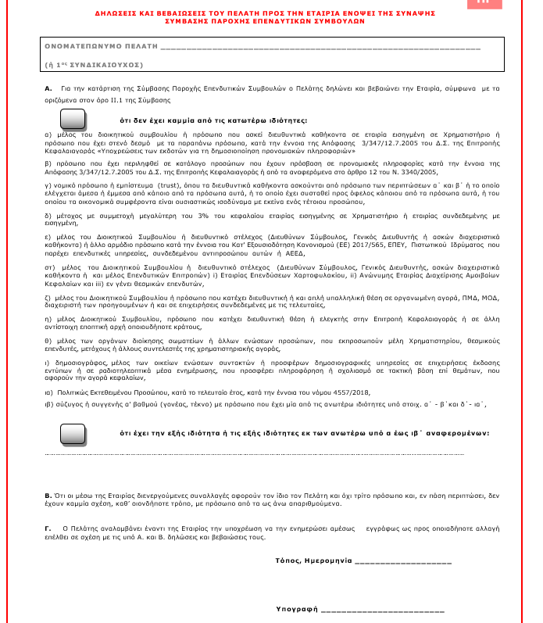

Επιλέξτε τον τυπο του επενδυτικού λογαριασμού
Επιλέξτε τον θεματοφύλακα
Uploading εγγράφων
Uploading ταυτότητας ή διαβατηρίου
Uploading τριών τελευταίων εκκαθαριστικών
Uploading λογαρισμού κινητού τηλεφώνου
Uploading λογαριασμό ΔΕΚΟ από τον τόπο μονιμης κατοικίας
Uploading πιστοποιητικό επαγγελματος και ΑΜΚΑ
ΧΡ.Μερίδα_
Αντίγραφο τραπεζικού λογαριασμού
ΧΡ.Μερίδα_
Καταχωρήστε το ΣΑΤ και τη Χρμηματιστηριακή μερίδα
Σας ενημερώνουμε ότι τα σταθερά μέσα επικοινωνίας για το χαρτοφυλάκιό σας θα είναι τα παρακάτω :
Βενετικίδης Βασίλης
Βενετικίδης Βασίλης
Βενετικίδης Βασίλης
Επιλέξτε την επενδυτική υπηρεσία
Βενετικίδης Βασίλης
Βενετικίδης Βασίλης
Βενετικίδης Βασίλης
Βενετικίδης Βασίλης
Βενετικίδης Βασίλης
Βενετικίδης Βασίλης
Βενετικίδης Βασίλης
Βενετικίδης Βασίλης
Βενετικίδης Βασίλης
Βενετικίδης Βασίλης
Βενετικίδης Βασίλης
Ατομικός λογαριασμός
Κοινος Λογαρισμός
Εταιρικός λογαριασμός
Δηλωστε το πόσο επένδυσης
Διαχείριση χαρτοφυλακίου
Περιγραφή υπηρεσίας
Επενδυτικές Συμβουλές
Περιγραφή υπηρεσίας
Λήψη - Διαβίβαση εντολών
Περιγραφή υπηρεσίας
Είναι απαραίτητο να μας προσκομίσετε τα πρακάτω εγγραφα, όπως ορίζει η νομοθεσία MiFiDII. Θα χρειαστεί να κάνετε uploading με τη μορφή pdf ή φωτογραφίας τα :
1. ΑΔΤ ή διαβατήριο
2. Εκκαθαριστικά σημειώματα 3 τελευταίων ετών
3. Λογαρασμός κινητού τηλεφώνου
4. Λογαριασμός ΔΕΚΟ τόπου κατοικίας
5, Πιστοποιητικό επαγγελματος και ΑΜΚΑ
6. Αντίγραφο Τραοεζικού λογαρισμού
7. ΣΑΤ, Μερίδα
Προσοχή να φαίνεται όλο το έγγραφο και να είναι ευκρινή όλα τα στοιχεία.
Τα ποροσωπικά σας δεδομένα διαφυλάζονται βάση του GDPR
Ταυτότητα ή Διαβατήριο
Η ταυτότητα θα πρέπει να έιναιδ,δ,δφσδφσδφσ΄'δ,φ'α΄σδφ'α΄σδφασ'δφ'ασδ΄φ'ασ΄δφ,'ασ,δ΄φ,ασ,δφ,ασ΄δφ,άσ,΄'δφ,΄'α,΄σδφασδφ
Εκκαθαριστιά των τριών τελευταίων ετών
Λογιασμό κινητού τηλεφώνου
Η ταυτότητα θα πρέπει να έιναιδ,δ,δφσδφσδφσ΄'δ,φ'α΄σδφ'α΄σδφασ'δφ'ασδ΄φ'ασ΄δφ,'ασ,δ΄φ,ασ,δφ,ασ΄δφ,άσ,΄'δφ,΄'α,΄σδφασδφ
Λογιασμός ...........
Η ταυτότητα θα πρέπει να έιναιδ,δ,δφσδφσδφσ΄'δ,φ'α΄σδφ'α΄σδφασ'δφ'ασδ΄φ'ασ΄δφ,'ασ,δ΄φ,ασ,δφ,ασ΄δφ,άσ,΄'δφ,΄'α,΄σδφασδφ
Βεβαίωση ασφάλισης
Η ταυτότητα θα πρέπει να έιναιδ,δ,δφσδφσδφσ΄'δ,φ'α΄σδφ'α΄σδφασ'δφ'ασδ΄φ'ασ΄δφ,'ασ,δ΄φ,ασ,δφ,ασ΄δφ,άσ,΄'δφ,΄'α,΄σδφασδφ
Τραπεζικός λογαριασμός
Η ταυτότητα θα πρέπει να έιναιδ,δ,δφσδφσδφσ΄'δ,φ'α΄σδφ'α΄σδφασ'δφ'ασδ΄φ'ασ΄δφ,'ασ,δ΄φ,ασ,δφ,ασ΄δφ,άσ,΄'δφ,΄'α,΄σδφασδφ
Τι έιναι ο ΣΑΤ
Η ταυτότητα θα πρέπει να έιναιδ,δ,δφσδφσδφσ΄'δ,φ'α΄σδφ'α΄σδφασ'δφ'ασδ΄φ'ασ΄δφ,'ασ,δ΄φ,ασ,δφ,ασ΄δφ,άσ,΄'δφ,΄'α,΄σδφασδφ
HellasFin Securities Services
Credit Suisse
upload εκκαθαριστικά
Ευχαριστούμε.
θα ελέγξουμε τα διακιολογητικά και θα επικοινωνήσουμε μαζί σας το συντομότερο δυνατόν.
bbenetikidis@gmail.xsom

EUR
Δικαιολογητικά τεκμητίψσης εισοδήματος είναι τα συμβολαια πώλησης ακινήτων, κληρονομιάς, μετοχών, κτλ.
ΣΑΤ_ _ _ _ _ _ _ _ _ _ _ _ _ _ _ _ _ _
upload
ΧΡ.Μερίδα_ _ _ _ _ _ _ _ _ _ _ _ _ _ _ _ _ _
6976888042
upload Α όψης
upload
upload
 |  |  |  |  | Α
upload λοιπα δικαιολογητικα τεκμηρίωσσης
Επεξήγηση
upload
Δεν έχω
upload β όψης
Υπέυθυνη δήλωση
Υπέυθυνη δήλωση
Αν ανεβάστε λάθος αρχεία, διαγραφή εδω,
και ξαναπροσπαθληστε
Αποδοχή
Επόμενο
Επόμενο
ή
Βεβαίωση απόδοσης. Σε περίπτωση μη ύπαρξης εκκαθαριστού.
Ενημερωθείτε για τους επενδυτικούς λογαρισμούς εδω.
Επόμενο
upload δύο όψεων
Δείγμα και κείμενο
Αν ανεβάστε λάθος αρχεία, διαγραφή εδω,
και ξαναπροσπαθληστε
Αν ανεβάστε λάθος αρχεία, διαγραφή εδω,
και ξαναπροσπαθληστε
Επόμενο
Επιστροφή στο My Office
Βεβαίωση απόδοσης ΑΦΜ
Αν ανεβάστε λάθος αρχεία, διαγραφή εδω,
και ξαναπροσπαθληστε
Επόμενο
Αν ανεβάστε λάθος αρχεία, διαγραφή εδω,
και ξαναπροσπαθληστε

Επόμενο
Επόμενο
Επόμενο
Επόμενο
Επόμενο
Επόμενο
Επόμενο

Σας απομένουν 3 ερωτήσεις
Σας απομένουν 2 ερωτήσεις
Σας απομένουν 1 ερωτήσεις
Τελευταίο βήμσ
Τελεταία ερώτηση
Απομένουν 4 βήματα
Απομένουν 3 βήματα
Απομένουν 2 βήματα
Απομένουν 1 βήματα
Τελευταίο βήμσ
Τελευταίο βήμσ
Απομένουν 6 βήμστα
Απομένουν 5 βήματα

 |  |  |  |  |  |  | Περιπτωση νεου πελάτη | Περιπτωση νεου πελάτη | Περιπτωση νεου πελάτη | Περιπτωση νεου πελάτη | Περιπτωση νεου πελάτη | Περιπτωση νεου πελάτη | Περιπτωση νεου πελάτη | ΙΔΙΟΤΗΤΑ δσ ΚΤΛ
1 | Περίπτωση όπυ θελβω να κάνω ένα νέο χκιο ( με τους ίδιους δικαιουχους ) | Εάν το ποσό είναι κάτω από 500.000 Ε τότε δεν πάει σε επιλογή θεματοφύλακα | Η λήψη διαβίβαση εντολών έχει διαφορετικό ερωτηματολόγιο | Περιπτωση νεου πελάτη |  | Περιπτωση νεου πελάτη |  |  |  |  |  |  |  |  | Περιπτωση νεου πελάτη
 | Μετιχικό και κάνω ένα αομολογιακο |  | Η διαχείριση έχει και επιπλέον περιορισμούς και όρια |  |  | Όταν ανεβάζει αρχείο, το κουμπι γίνεται ένα pdf
 | Έτσι δεν ανεβάζω έξτρα έγγραφα |  |  |  |  | αν πατήσει διαγραφή, τότε γίνεται πάλι κουμπί |  |  |  |  |  |  | 1, να αποδεχτεί ως μέσω επικοινωνίας το δηλωθέν email + mobile

< Πίσω
< Πίσω
2 | Έχω μονος και θελω νέο κοινο ?
 | Πέπει να στειλω προσκλήσεις στους αλλους
 | Πρεπι να κανουν upload Ολοι
Αίτημα για νεο Χαρτοφυλάκιο
Αίτημα για νεο Χαρτοφυλάκιο
3 | Εάν επιλέξει Ατομικό προχωραει κανονικα προς τα δεξια
 | Εάν επιλέξει κοινοι ??>>>>>>
 | Εάν επιλέξει εταιρικό ?>>>>>

Θα είστε εσείς ο εκπόσωπος του χαρτοφυλακίου ;
Βενετικίδης Βασίλης
Επιλέξτε τον θεματοφύλακα
Βενετικίδης Βασίλης
 | ΝΕΟΣ ΠΕΛΑΤΗΣ
 | IF ΚΟΙΝΟΣ ρωταει αν θα είναι αυτός ο εκπροσωπος, αλλιως δεν προχωράει

Θα λαμβάνετε όλες τις αποφάσεις και θα δίδετε όλες τις εντόλές για το χαρτοφυλάκιο.
HellasFin Securities Services
Περιγραφή
Credit Suisse
Περιγραφή

 | ΚΟΙΝΟΣ ΤΙΠ
 | ΣΕ ΠΕΡΙΠΤΩΣΗ ΠΟΥ ΕΙΣΑΙ ΠΡΟΣΚΕΚΛΗΜΕΝΟΣ ΩΣ ΔΕΥΤΕΡΟς ΓΙΑ ΚΟΙΝΟ. ΤΟΤς ΑΠΑΝΤΑς ΌΤΙ ΔΕΝ ΕΚΠΡ
 | ΚΑΙ ΜΕΤΑ ΠΑΣ ΚΑΤΕΥΘΕΙΑΝ ΣΤΑ UPLOADING
Ναι

Εξηγούμε γιατί είναι γκρι
Όχι

Επόμενο
Επόμενο

Σας απομένουν 2 ερωτήσεις
Σας απομένουν 1 ερωτήσεις

ΕΡΩΤ ΠΡΟΦΙΛ ΣΥΜΒ HF
< My Office

Ερωτηματολόγιο επενδυτικού προφιλ

Επιλέξτε τον τυπο λογαριασμού
Βενετικίδης Βασίλης

Ατομικός λογαριασμός
Περιγραφή
Κοινος Λογαρισμός
Περιγραφή
Εταιρικός λογαριασμός
Περιγραφή

Επόμενο

Το σταθερό μέσο επικοινωνίας θα πρέπει να είναι το εμαιλ και το κινητό
πρέπει απλα να αποδεχτεί και όχι να δώσουμε δυνατότητα επιλογής

ΚΑΝΟΝΕΣ ΥΛΙΚΟ

 | ΚΑΝΟΝΕΣ |  |  |  |  | ΟΡΓΑΝΟΓΡΑΜΜΑ
1 | Η γραμματοσειρά θα είναι μαυρο 25% πιο ανοιχτό
2 | H ραμματοσειρά για κεφαλαίους τίτλους είναι η New times roman, μεγεθεος 24 |  |  |  |  | 0 | ΚΑΛΩΣΟΡΙΣΑΤΕ. ΕΙΣΟΔΟΣ ή ΕΓΓΡΑΦΗ
3 | Η γραμματιοσειρά για πεζά τίτλος είναι η Neutraface 2 text gr με μεγεθος 24
4 | Η γραμματοσειρά για πεζά και κείμενα είναι η Neutraface 2 textf GR Book, μέγεθος 12 |  |  |  |  | 1.1 | ΕΓΓΡΑΦΗ ΕΜΑΙΛ
5 | 22 μεγεθος μεσα στα πεσια συμπληρωσης |  |  |  |  | 1.2 | ΕΠΙΒΕΒΑΙΩΣΗ ΕΜΑΙΛ
6 | Με πράσινο χρώμα τα σχόλια τα δικά μας για τον προγραμματιστή |  |  |  |  | 1.3 | ΕΓΓΡΑΦΗ ΚΙΝΗΤΟΥ
7 | Με μπλέ χρώμα τα Link ενέργειας του χρήστη |  |  |  |  | 1.4 | ΕΠΙΒΕΒΑΙΩΣΗ ΚΙΝΗΤΟΥ
8 | Link κοκκινο μονο |  |  |  |  | 1.5 | ΦΥΣΙΚΟ ή ΝΟΜΙΚΟ ΠΟΡΣΩΠΟ
9 |  |  |  |  |  | 1.6
10 |  |  |  |  |  | 1.7 | ΟΛΟΚΛΗΡΩΣΗ-ΕΙΣΟΔΟΣ ΣΕ ΕΦΑΡΜΟΓΗ
11
12



 | < | Πίσω |  | My Portfolio

 |  |  | Mobi App

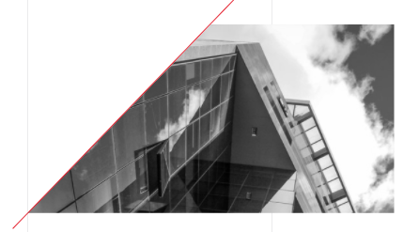





 |  |  |  |  | Mobi App

 |  |  |  |  | My Portfolio

